配置
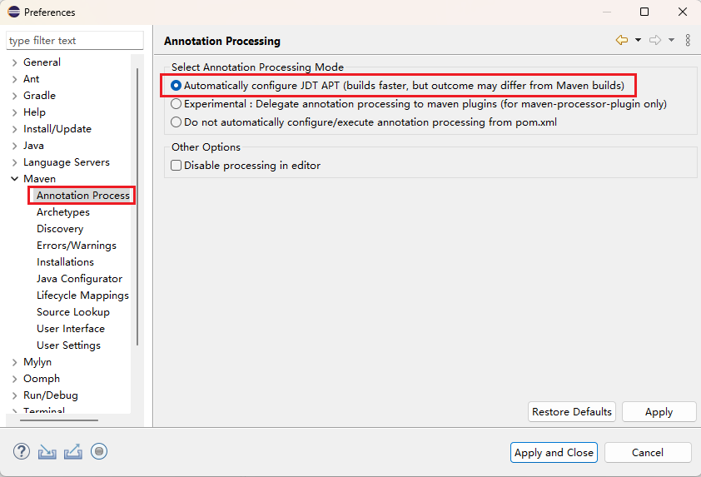
IDE配置：
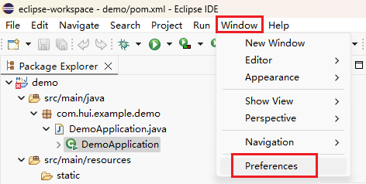

自动下载XML格式定义的配置：
 | 如果不勾中，某些XML配置文件会报错。
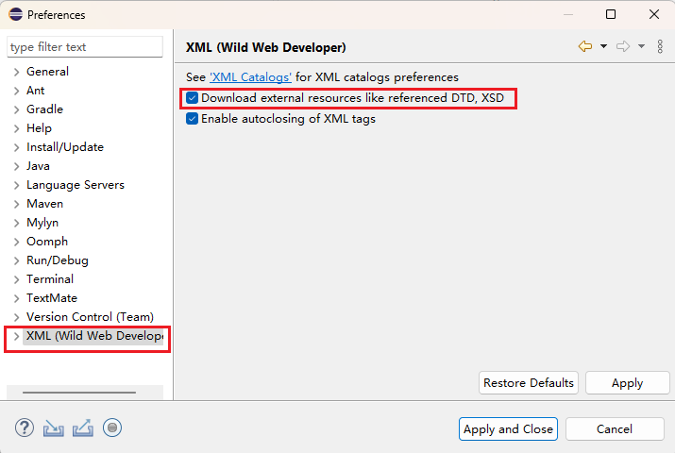

自动下载依赖包的配置：

